فلامی
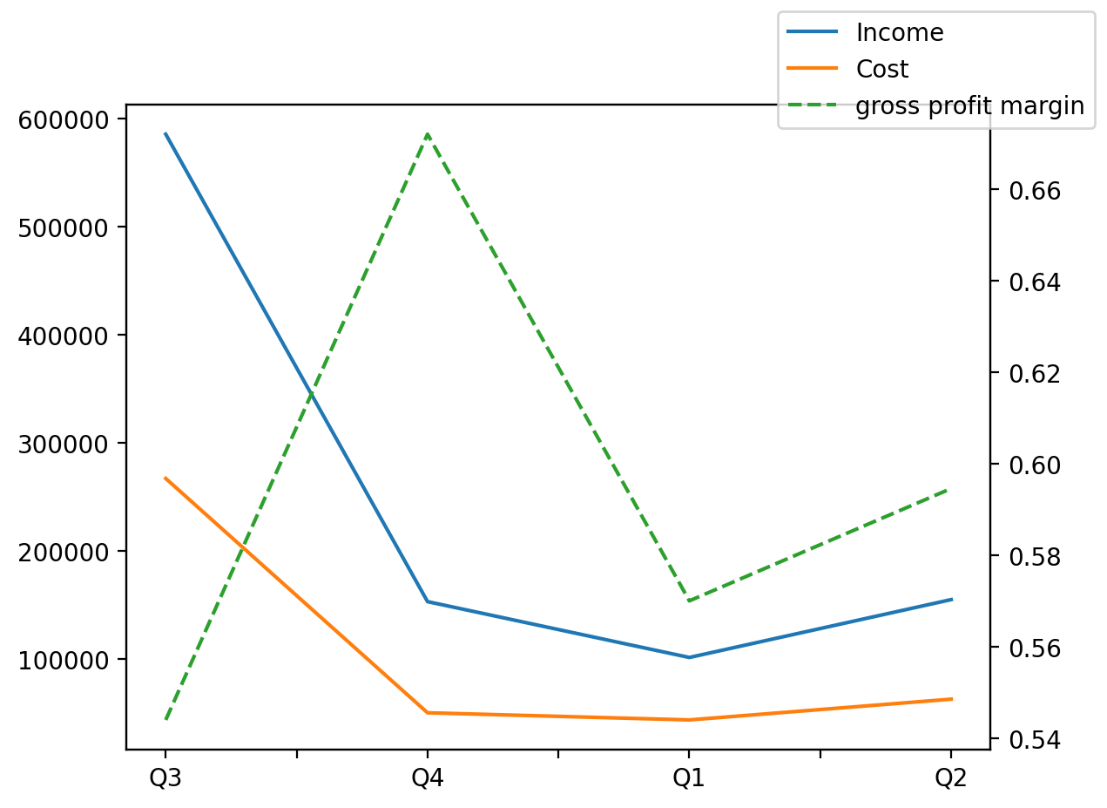
1402/06/31 | Q1 | Q2 | Q3 | Y | Q4 | Q4 / Q3 | Q1 / Q4 | Q2 / Q1
درآمد های عملیاتی | 101367 | 154897 | 585453 | 994741 | 153024 | -0.73862291251 | -0.33757449812 | 0.52808113094
بهای تمام شده | -43588 | -62805 | -266977 | -423571 | -50201 | -0.81196507564 | -0.13173044362 | 0.44087822336
سود(زیان)ناخالص | 57779 | 92092 | 318476 | 571170 | 102823 | -0.67714050666 | -0.43807319374 | 0.5938662836
هزینه های عمومی اداری فروش | -11600 | -52584 | -15575 | -102716 | -22957 | 0.473964687 | -0.49470749662 | 3.5331034483
سود(زیان)عملیاتی | 46449 | 37474 | 306029 | 467340 | 77388 | -0.74712200478 | -0.39979066522 | -0.19322267433
سایر درآمدهای غیر عملیاتی | 9060 | 23256 | -7354 | 40443 | 15481 | -3.1051128637 | -0.41476648795 | 1.5668874172
سود(زیان)خالص | 46029 | 48199 | 262666 | 432400 | 75506 | -0.71253987954 | -0.39039281646 | 0.047144191705
مواد مستقیم مصرفی | 67627 | 66272 | 87555 | 268239 | 46785 | -0.46565016275 | 0.44548466389 | -0.020036376004
سربارتوليد | 22877 | 38600 | -4435 | 86876 | 29834 | -7.7269447576 | -0.23319031977 | 0.68728417188

